界面逻辑
区块 | 控制点 | 操作方式 | 数据量 | 数据权限 | 改动权限
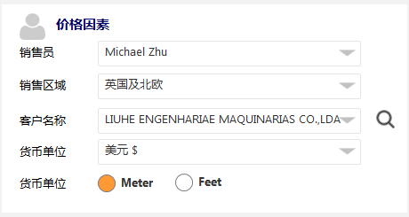 | 销售员 | 选择 | 1-3 | 关联用户表：app_user - Basics ○ 当销售员登录时，默认为自己；当销售助理登录时，默认为空，点击后底部弹出他对应的销售员选择 | □ 【全部重置】当销售员改变后，进行提示“屏体报价将进行重置，是否操作？”（英文翻译请百度下），确认后进行页面reset（删除已选屏体）
 | 销售区域 | 联动选择 | 1-6 | 关联用户表：app_user - Basics ○【前置条件】必须选择销售员后才可以选择他对应的销售区域 | □ 【基本重置】 先进行提示：“屏体报价将进行重置，是否操作？”（英文翻译请百度下） 确认后屏体报价重新reset
 | 客户名称 | 查询，也可编辑 | 1-300 | 关联用户表：app_customer ○【前置条件】必须选择销售员、销售区域后才可以选择这个销售员下的所有客户，此处采用按钮方式弹出一个可供模糊查询的查询框 ○【数据存储】当通过选择时把客户编码和名称一并带入，存储时如有记录下客户编码、客户名称 | □ 【自身变动】仅仅自身发生变动
 | 货币单位 | 选择，默认 | 1-9 | 关联汇率表：app_rate ○【前置条件】必须选择销售区域才会默认这个区域的币种，也可以手工选择其它的 | □ 【价格联动】所有商品的价格按照选取的汇率进行重新计算N个屏幕的指导价格、屏体及配件报价、区块价格汇总等所有价格地方。
 | 计量单位 | 选择，默认米 | 2 | 关联汇率表：app_dict或无 ○ 读取数据字典表或直接页面写死，未来就两个一个米，一个英尺（仅北美大区有） | □ 【基本重置】 先进行提示：“屏体报价将进行重置，是否操作？”（英文翻译请百度下） 确认后屏体报价重新reset
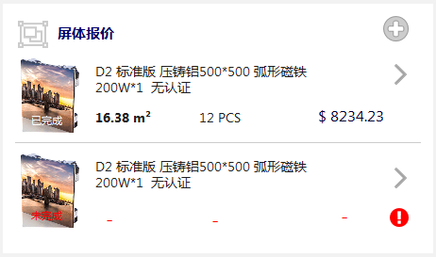 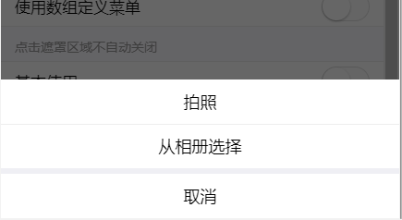 | 新增按钮 | 点击 |  | 关联产品箱体表：app_boxs ○【前置条件】必须把价格因素都选择完成后，才可以点击新增按钮 ○【操作方式】点击新增按钮底部浮动对应的系列（不可以选）和产品，Disti下所有的系列下的所有产品 ○ 考虑系统的开发简洁性，屏体报价前必须填写好价格因素，改变原来可以通过产品将屏体带入报价页面，现在报价入口首页新增按钮+报价列表新增按钮+产品详情的新增按钮，点击都进入到当前页面先选价格因素，无需带入产品
 | 删除屏体 | 滑动 |  | ○【操作方式】对于已经创建的屏体，向右滑动此时显示删除按钮，点击后删除 | □ 【价格联动】对应屏体及配件、备件等信息全部删除，同时底部的总价需要提出删除屏体的价格重新加载。
 | 编辑屏体 | 点击 |  | ○【操作方式】通过屏体列表点击》按钮进入，再进行编辑、修改、删除明细等操作
 | 列表显示 | 显示 |  | ○ 图片路径为空，就用一个默认图片，图片上透明层动态显示报价状态，当已经填写了屏体数量时，此时表示已报价，如为报价在页面上有个红色的图标显示下。 ○ 对于屏体描述如果超过2行，就采用。。。省略。 ○ 屏体描述下显示已报的屏体面积和屏体总价（含配件等）
 | 选择产品 | 底部弹出 |  | ○ 当在创建页面选择产品系列后，自动跳转到此编辑页面，首先需要选择具体产品版本+认证+颜色（这个三个是通过产品基本信息组合而成，建议中间用/隔开） | 【无操作】当具体产品为空时选择（首次选择），显示已选产品的具体的产品描述在下面，下面不做相关联动操作 【部分联动】当原来就已经选择（重复修改），提示：”产品已经更换，将对相关产品及配件重新计算，是否确认？“，确认后页面需要重新对标配、免费、选配的内容进行重新加载价格和数量，同时各个区域的总计和实际总计都变动，底部的屏体总计也变动
 | 选择年份 | 底部弹出 |  | ○ 这里默认2年，可以改成其它年份 | 【部分联动】当原来就已经选择（重复修改），页面需要重新对标配、免费、选配的数量进行重新加载，同时各个区域的总计和实际总计都变动，底部的屏体总计也变动
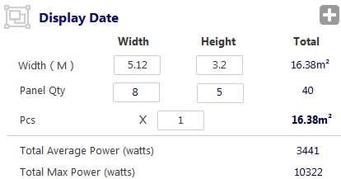 | 宽高数量 | 底部弹出 |  | ○ 在底部弹出页面分两个框，左输入宽个数 * 右输入高个数，输入完成后返回页面 | □ 【部分联动】当在底部的选择确认按钮后，首先需要根据选择的长*宽数量相乘得到总数量 □ 然后根据每个屏幕的尺寸宽*宽数量=宽的总长，每个屏幕的尺寸高*高总数量=高的总长度，都按照m为单位；对应的总面积=宽总长*高总长，单位是m²。同时屏幕总电压和总平均电压也随着变动 页面需要重新对标配、免费、选配的数量进行重新加载，同时各个区域的总计和实际总计都变动，底部的屏体总计也变动
 | 宽高长度 | 底部弹出 |  | ○在底部弹出页面分两个框，左输入宽米*右输入高米，输入完成后返回页面 | □ 【部分联动】当在底部的选择确认按钮后，首先需要根据选择的长的米数*宽的米数相乘得到总面积 □ 然后根据创建页面的是否可以超限制，来反推对应的屏幕宽数量和高的数量，对应其屏幕总数量=宽数量*宽数量。同时屏幕总重量根据数量变动而汇总 页面需要重新对标配、免费、选配的数量进行重新加载，同时各个区域的总计和实际总计都变动，底部的屏体总计也变动
 | 新增按钮 | 点击 |  | ○ 此按钮为对标配、免费、选配的集中选择界面，弹出界面分成三部分，顶部是一个模糊关键字搜索（此页面可能存在查询条件对应多行），第一部分是当前页面未选择到的标配件；第二部分是当前页面未选择过的免费配件；第三部分是当前页面未选择过的可选配件 ○ 【前置条件】在次页面必须选到具体的产品+年份+屏幕长和宽数量+长米数和宽米数后，才可以点击此按钮 | □ 【部分联动】当选择确认后，将选择的产品、配件按照对应的区域添加到对应列表中，此时默认数量、默认金额带入，同时进行行小计、区域总计、区域实际总计、屏幕总计、报价单总计
 | 屏幕总计 | 显示 |  | ○ 通过屏幕的面积来计算，总电压（总面积*单个屏的电压）、平均电压（总面积*单个屏的电压） ○ 通过屏幕总数量来计算，总重量（数量*单个屏幕的重量）
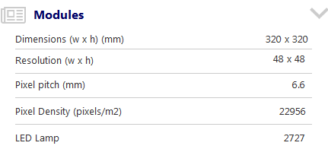 | 模组参数 | 显示 |  | 直接针对产品表中的参数json中获取，默认进行层进行隐藏
 | 屏体参数 | 显示 |  | 直接针对产品表中的参数json中获取，默认进行层进行隐藏
 | 技术参数 | 显示 |  | 直接针对产品表中的参数json中获取，默认进行层进行隐藏
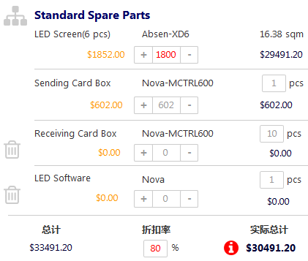 | 标配 | 显示、编辑 | 4左右 | ○ 橙色为根据这个价格体系带入到区域建议价，注意货币单位缩写和汇率转换 ○ 实际单价默认显示区域建议价，可修改，当实际单价低于区域建议价时金额红色显示，否深灰即可 ○ 实际数量按照后台维护默认带入，当修改低于建议数量时也是红色显示，需要注意考虑到年份 ○ 蓝色的行小计金额是录入的行实际价格*实际数量 ○ 底部的总计=sum（建议行单价*实际数量）；折扣率默认100%（可修改高或低）；实际总计=sum（实际行总计*折扣率）；当建议总计<实际总计时边上显示红色按钮，以示提醒 备注：标准屏体中的的数量是按照平方米从上面带入，不可以修改 | □ 行的数量、金额发生修改后，对应的行小计、区域总计、区域实际总计及建议总计同步重新计算和刷新，同时底部的整个屏幕的总计也发同步更新 □ 折扣率修改仅对实际总计及建议总计发生变动且与实际总计进行比较，底部屏幕总计发生变动
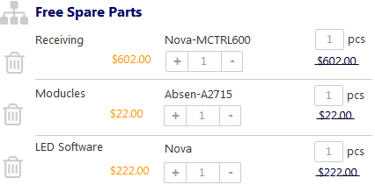 | 免费 | 显示、编辑 | 5左右 | ○ 橙色为根据这个价格体系带入建议价 ○ 实际数量将根据后台默认维护的带入，当修改高于默认数量时，红色提示 ○ 行实际价格输入框都为0，不可编辑，同时在行小计上采用打删除线（建议价上） | □ 此处仅可以修改数量，修改后仅仅自身变动
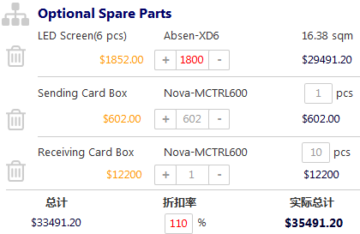 | 选配 | 显示、编辑 | 10左右 | ○ 橙色为根据这个价格体系带入到区域建议价，注意货币单位缩写和汇率转换 ○ 实际单价默认显示区域建议价，可修改，当实际单价低于区域建议价时金额红色显示，否深灰即可 ○ 实际数量按照后台维护默认带入，当修改低于建议数量时也是红色显示，需要注意考虑到年份 ○ 蓝色的行小计金额是录入的行实际价格*实际数量 ○ 底部的总计=sum（建议行单价*实际数量）；折扣率默认100%（可修改高或低）；实际总计=sum（实际行总计*折扣率）；当建议总计<实际总计时边上显示红色按钮，以示提醒 | □ 行的数量、金额发生修改后，对应的行小计、区域总计、区域实际总计及建议总计同步重新计算和刷新，同时底部的整个屏幕的总计也发同步更新 □ 折扣率修改仅对实际总计及建议总计发生变动且与实际总计进行比较，底部屏幕总计发生变动
 | 自定义 | 创建、编辑 | 1左右 | ○无论标配、免费、选配都可以点击自定义按钮，添加后需要输入对应的名称、数量、金额，当免费区域金额默认为0 | □ 当自定义的产品或配件发生单价金额、数量的变化时，其对应行小计、总计、实际总计，屏幕总计、报价总金额都发生同步计算
 | 保存 | 保存 |  | ○ 点击保存时，将对本屏幕的报价信息进行提交，并自动返回到前一个报价创建的页面 | □ 将本屏幕的报价信息进行屏幕显示、金额汇总
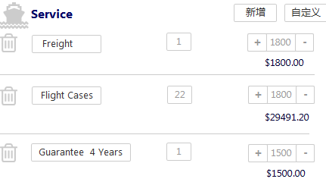 | 服务区域 | 创建、编辑 | 1左右 | ○ 点击自定义按钮，添加后需要输入对应的名称、数量、金额 | □ 当自定义的服务或包装发生单价金额、数量的变化时，其对应行小计、总计、实际总计，屏幕总计、报价总金额都发生同步计算
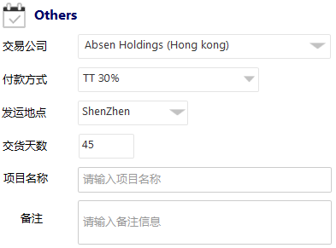 |  | 填写 |  | ○ 根据实际情况填写、选择等操作 | □ 仅仅自身变动

